工作表1
Bug No. | Bug title | Precondition | Step | Actual Result | Expected Result | More info.
1 | 在Warranty查詢欄位，輸入不合法序號(s;ldk;lsdf)進行查詢，會跑出查詢結果 | 1. 開啟電腦chrome瀏覽器，並進入下方網址: https://www.barco.com/eu-en/support/clickshare-extended-warranty/warranty | 1. 在Warranty查詢欄位，輸入不合法序號(EX:s;ldk;lsdf) 2. 點擊“Get info”按鈕進行查詢 | 2. 會搜尋出結果 | 2. 應該要跳出搜不到該產品的相關序號 | 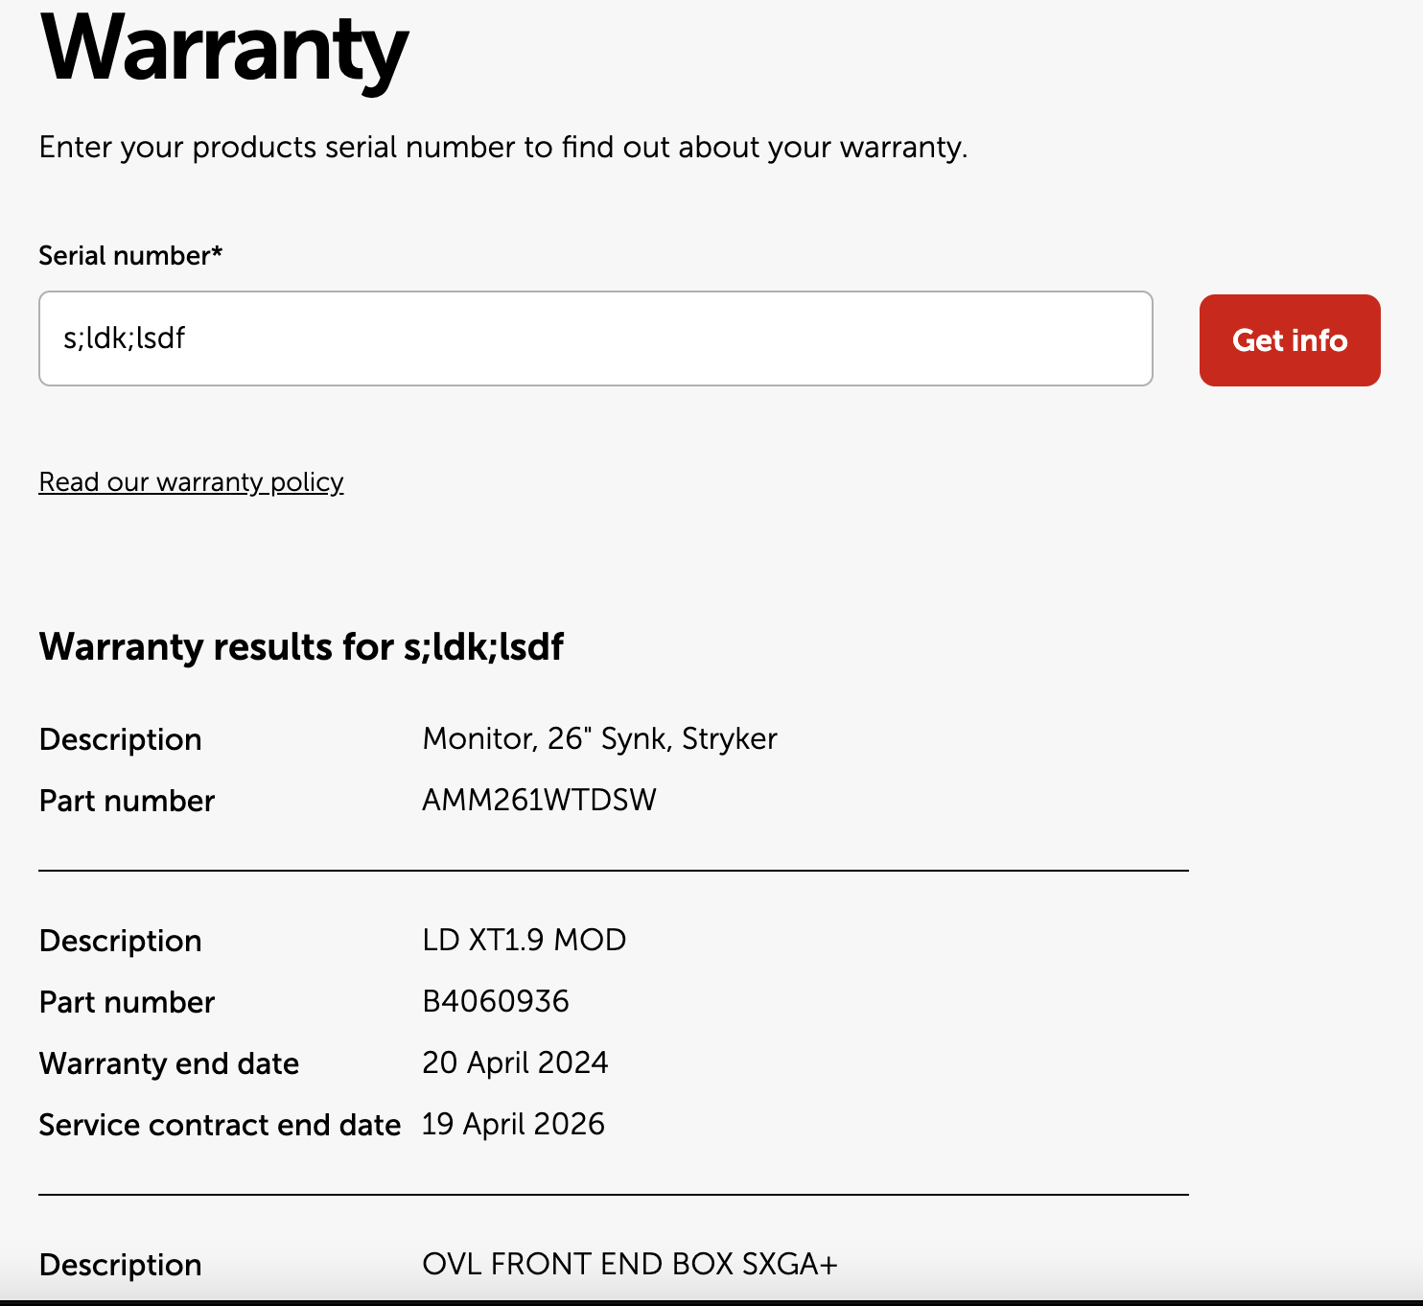
2 | 搜尋跳出無法找到產品序號結果頁後，再次輸入文字會是紅色提示，但是使用紀錄輸入，文字會顯示黑色 | 1. 開啟電腦chrome瀏覽器，並進入下方網址: https://www.barco.com/eu-en/support/clickshare-extended-warranty/warranty | 1. 任意輸入一個不存在的序號，進行產品序號查詢 2. 跳出提示無法找到產品後，將欄位內容清除再次輸入序號 3. 接續步驟2.後，把欄位內容清空，並重新點擊輸入欄位 4. 欄位下方會跳出歷史輸入序號紀錄，並隨意點擊任一序號帶入 | 2. 新輸入的文字顏色會是紅色 4. 新輸入的文字顏色會是黑色 | 2. & 4. 結果行為需與產品確認行為是否預期
3 | [Suggestion]在Warranty查詢欄位建議限制輸入內容的長度 | 1. 開啟電腦chrome瀏覽器，並進入下方網址: https://www.barco.com/eu-en/support/clickshare-extended-warranty/warranty | 1. 在Warranty查詢欄位，輸入一串很長的內容(Ex: 超過100個字元) 2. 點擊“Get info”按鈕進行查詢 | 2. 內容可以輸入，且正常查詢 | 2. 建議會有輸入格式檢查規則，避免用戶惡意嘗試

